Call và apply
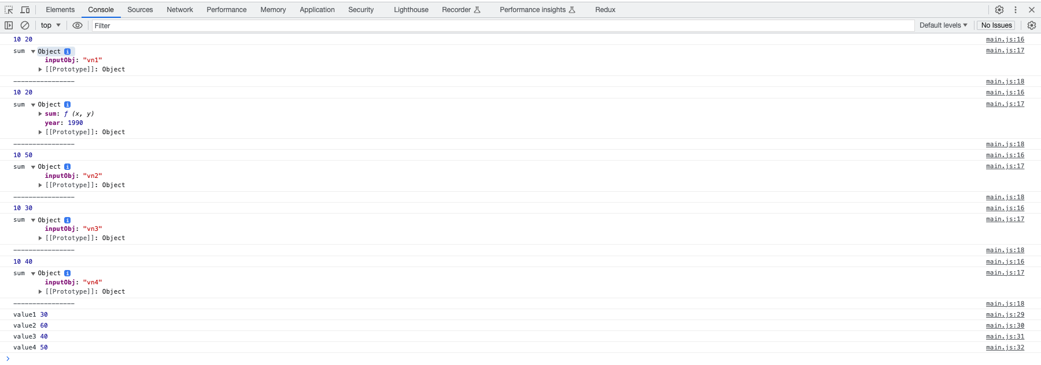
 | ・Dàng buộc tường minh bằng cách sử dụng hàm call() và apply()
 |  | .call(this, arg1, arg2,...)
 |  | .apply(this, [arg1, arg2,...])
 | ・call() và apply() đều là method của function và nhận vào nhiều tham số
 | ・Nhận vào một object bất kỳ trong tham số đầu tiên đóng vai trò là this
 | ・Function này sẽ được gọi ngay lập tức
 | ・Return về kết quả của lời gọi hàm

構成
 | javascript_advance
 |  | 01_js_to_know
 |  |  | 01_Creation_Phase
 |  |  |  | hoisting.js
 |  |  |  | index.html
 |  |  | 02_Temporal_Dead_Zone
 |  |  |  | index.html
 |  |  |  | main.js
 |  |  |  | tdz.js
 |  |  | 03_Scope_Chain
 |  |  |  | challenge_02.js
 |  |  |  | index.html
 |  |  |  | scope_chain.js
 |  |  | 04_Parameters_Arguments
 |  |  |  | index.html
 |  |  |  | main.js
 |  |  | 05_Closure
 |  |  |  | cached.js
 |  |  |  | index.html
 |  |  |  | main.js
 |  |  | 06_this_keyword
 |  |  |  | default_binding.js
 |  |  |  | implicit_binding.js
 |  |  |  | index.html
 |  |  | 07_Explicit-Binding-bind-call-va-apply
 |  |  |  | index.html
 |  |  |  | main.js |  | → | edit

javascript_advance/01_js_to_know/07_Explicit-Binding-bind-call-va-apply/main.js
 | /**
 | * Function.bind(obj)
 | * - Nhận vào một object bất kỳ
 | * - Return về một Function mới luôn có this = obj
 | */

 | /**
 | * Function.call, Function.apply
 | * - Nhận vào một object bất kỳ trong tham số đầu tiên
 | * - Function này sẽ được gọi ngay lập tức
 | * - Return về kết quả của lời gọi hàm
 | */
 | var john = {
 | year: 1990,
 | sum: function (x, y) {
 | console.log(x, y);
 | console.log('sum', this);
 | console.log('----------------');
 | return x + y;
 | }
 | }
 | var func = john.sum.bind({inputObj: 'vn1'});
 | func(10, 20);
 | const value1 = john.sum(10, 20); |  |  |  |  | → | Gọi theo kiểu dàng buộc ngầm bằng cách dùng dot notation
 | const value2 = john.sum.bind({ inputObj: 'vn2' })(10, 50);
 | const value3 = john.sum.call({ inputObj: 'vn3' }, 10, 30);
 | const value4 = john.sum.apply({ inputObj: 'vn4' }, [10, 40]); |  |  |  |  | → | Khi truyền tham số thì các argument nằm trong cùng 1 array

 | console.log('value1', value1); // 30
 | console.log('value2', value2); // 60
 | console.log('value3', value3); // 40
 | console.log('value4', value4); // 50

 | (x, y) | 10 20 |  | 10 20 | 10 50 | 10 30 |  | 10 40
 | this | {inputObj: "vn1"} |  | Object john | {inputObj: "vn2"} | {inputObj: "vn3"} |  | {inputObj: "vn4"}
 | value1 |  |  | 30
 | value2 |  |  |  | 60
 | value3 |  |  |  |  | 40
 | value4 |  |  |  |  |  |  | 50

